CSIC - Publicacion
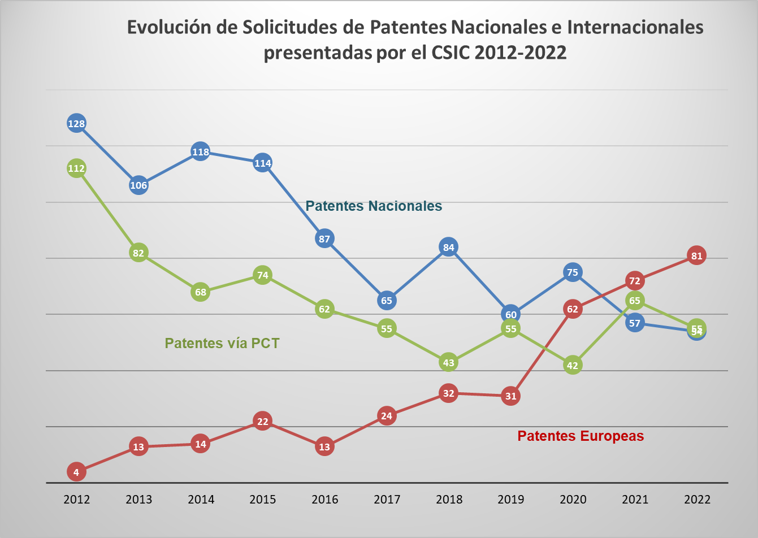
 |  |  |  |  |  |  |  |  |  |  |  | Unidad de Apoyo Dirección General
 |  |  |  |  |  |  |  |  |  |  |  | Servicio de Estadísticas y Estudios

SOLICITUDES DE PATENTES NACIONALES, PATENTES VÍA PCT Y PATENTES EUROPEAS PRESENTADAS O PARTICIPADAS POR EL CSIC 2012-2022
Notas:
- Esta estadística tiene en cuenta todos los solicitantes de cada solicitud
- Los datos de patentes europeas y de patentes vía PCT se refieren a las solicitudes presentadas en la OEPM

FUENTE: Bases de Datos de la OEPM
Años | 2012 | 2013 | 2014 | 2015 | 2016 | 2017 | 2018 | 2019 | 2020 | 2021 | 2022 | (+/-) Anual
Patentes Nacionales | 128 | 106 | 118 | 114 | 87 | 65 | 84 | 60 | 75 | 57 | 54 | -5%
Patentes vía PCT | 112 | 82 | 68 | 74 | 62 | 55 | 43 | 55 | 46 | 65 | 55 | -15%
Patentes Europeas | 4 | 13 | 14 | 22 | 13 | 24 | 32 | 31 | 63 | 72 | 81 | 13%

datos_graficos
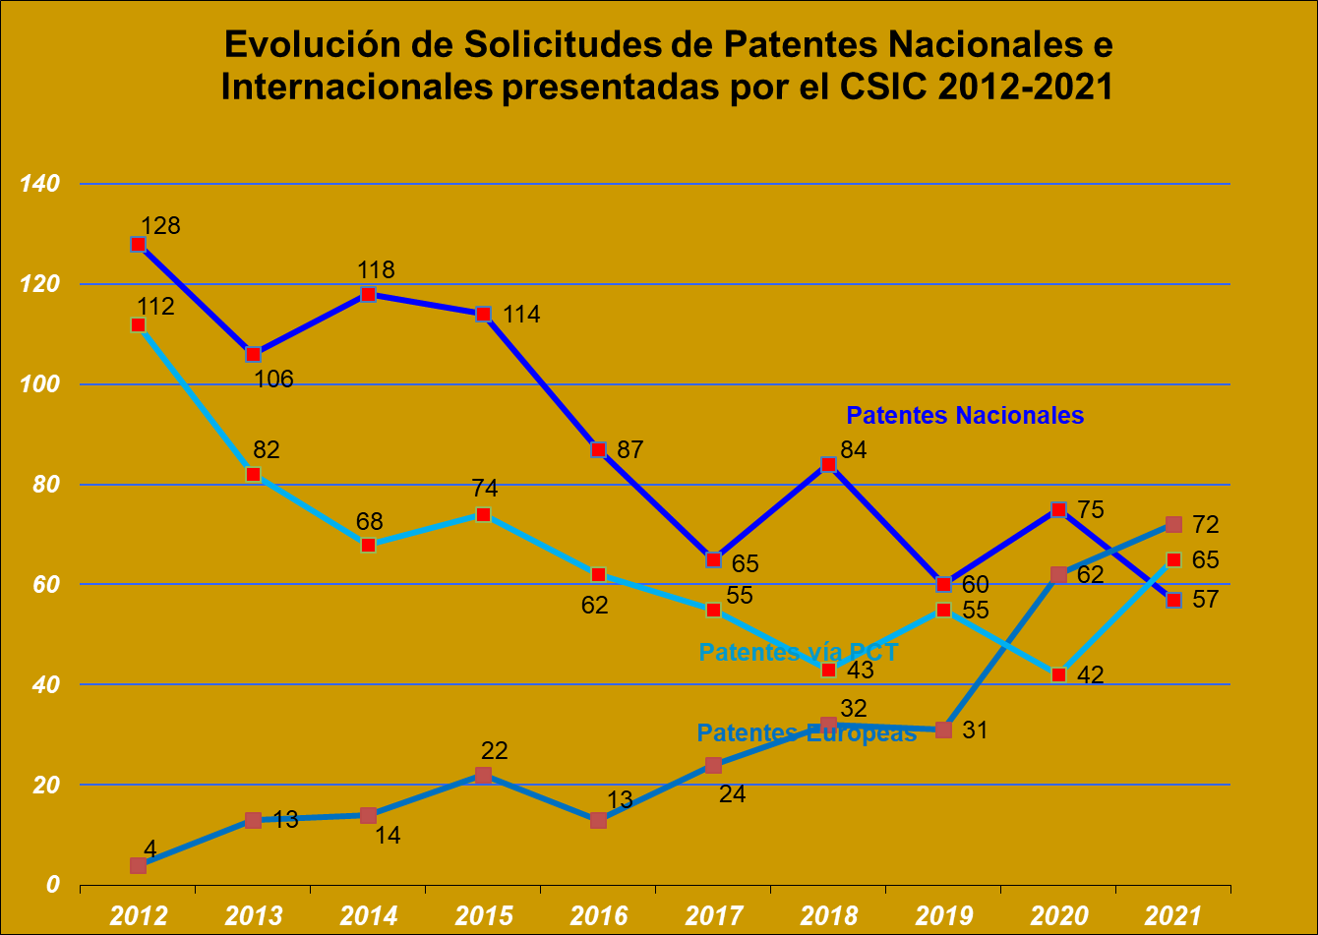
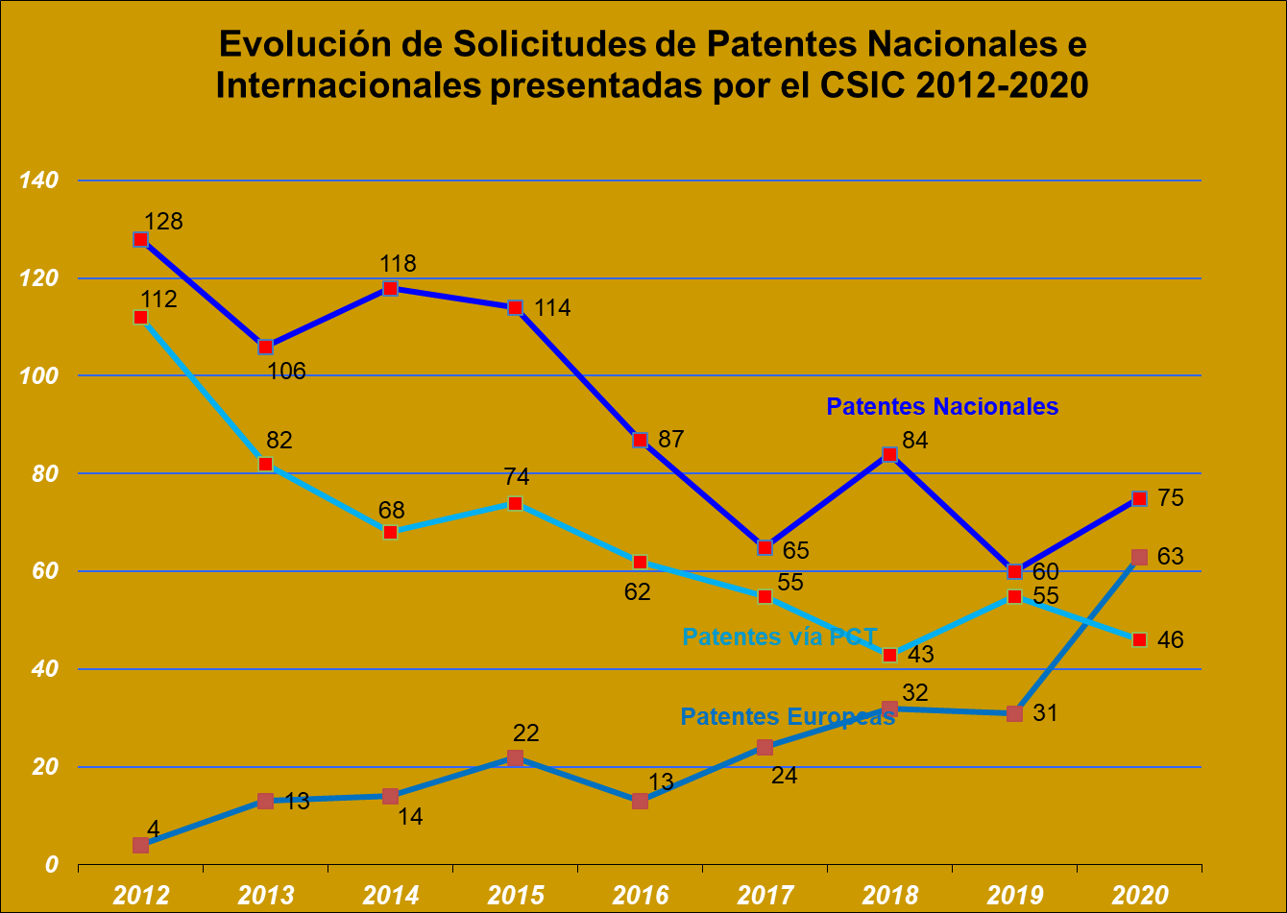
 | Unidad de Apoyo Dirección General
 | Servicio de Estadísticas y Estudios

EVOLUCION DE LAS SOLICITUDES DE INVENCIONES DEL CSIC 2012 - 2022
 |  | Evolución solicitudes del CSIC. Todos los titulares |  |  |  | Evolución solicitudes de UNIVERSIDADES. Todos los titulares
IMAGEN 2022 |  | Años | Patentes Nacionales | Patentes Internacionales (PCT) | Patentes Europeas | Años | Patentes Nacionales | Patentes Internacionales (PCT) | Patentes Europeas
 |  | 2012 | 128 | 112 | 4 | 2012
 |  | 2013 | 106 | 82 | 13 | 2013
 |  | 2014 | 118 | 68 | 14 | 2014
 |  | 2015 | 114 | 74 | 22 | 2015
 |  | 2016 | 87 | 62 | 13 | 2016
 |  | 2017 | 65 | 55 | 24 | 2017
 |  | 2018 | 84 | 43 | 32 | 2018 | 327 | 170 | 88
 |  | 2019 | 60 | 55 | 31 | 2019 | 355 | 154 | 87
 |  | 2020 | 75 | 42 | 62 | 2020 | 367 | 173 | 120
 |  | 2021 | 57 | 65 | 72 | 2021 | 367 | 196 | 113
 |  | 2022 | 54 | 55 | 81 | 2022 | 323 | 230 | 131

 |  | GRAFICA EVOLUCION ANUAL :
Evolución de Solicitudes de Patentes Nacionales e Internacionales presentadas por el CSIC 2012-2022

Hoja1
